Order February 2017
 | Veškeré údaje zapisujte | Jméno a příjmení:
 | pouze do žlutých polí
 |  | Email:

 | Celkem kusů: | 0
Order Form Sparky 1/64 24h Le Mans February 2017
 | With Clear Box
Ref | Description | Quantity
Y097 | Nissan GT-R LM Nismo n.21 LMP1 Le Mans 2015
 | T. Matsuda - M. Shulzhitskiy - L. Ordonez
 | 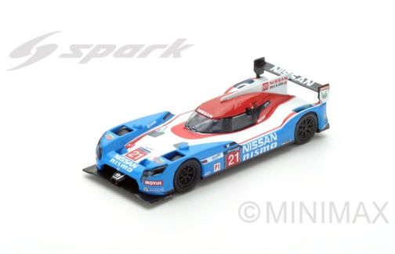
Y098 | Nissan GT-R LM Nismo n.22 LMP1 Le Mans 2015
 | H. Tincknell - M. Krumm - A. Buncombe
 | 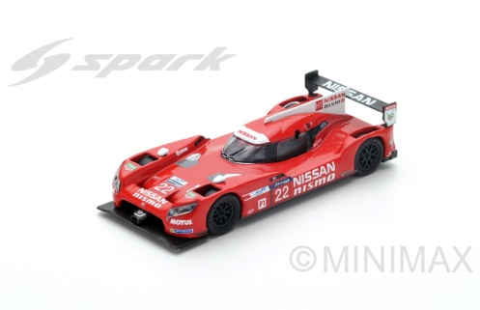
Y093 | Nissan GT-R LM Nismo n.23 LMP1 Le Mans 2015
 | O. Pla - J. Mardenborough - M. Chilton
 | 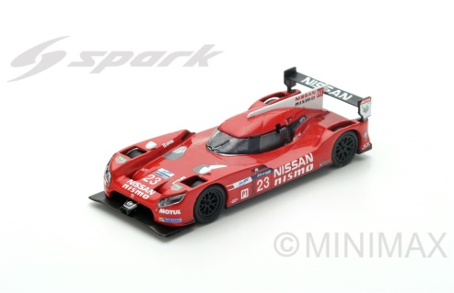
Y094 | Porsche 919 Hybrid n.19 LMP1 Winner Le Mans 2015
 | N. Hülkenberg - E. Bamber - N. Tandy
 | 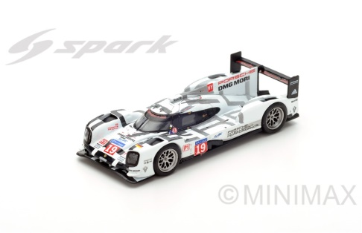
Y096 | Porsche 919 Hybrid n.18 5th LMP1 Le Mans 2015
 | R. Dumas - N. Jani - M. Lieb
 | 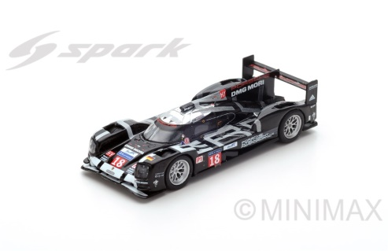
Y095 | Porsche 919 Hybrid n.17 2nd LMP1 Le Mans 2015
 | T. Bernhard - M. Webber - B. Hartley
 | 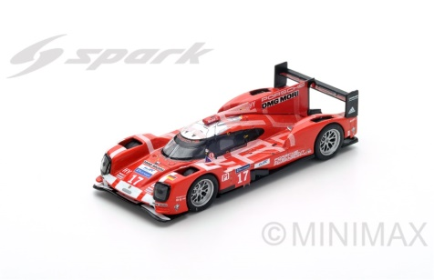
Y099 | Porsche 956 n.1 Winner Le Mans 1982
 | J. Ickx - D. Bell
 | 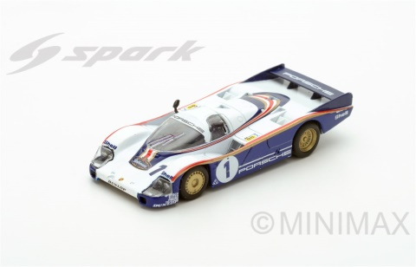
Y092 | Porsche 956 n.7 Winner Le Mans 1985
 | "J. Winter" - P. Barilla - K. Ludwig
 | 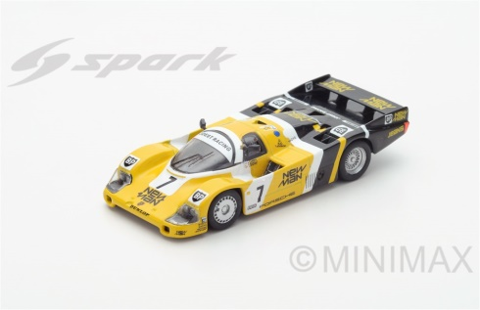
Y091 | Audi R18 n.2 Winner Le Mans 2014
 | A. Lotterer - M. Fässler - B. Tréluyer
 | 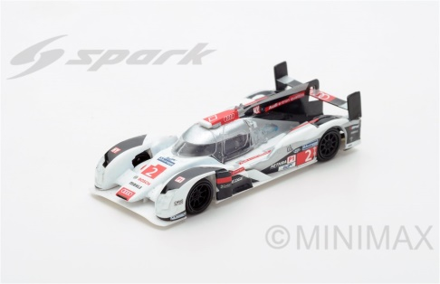
Y090 | Alpine A450b n.36 Le Mans 2015
 | N. Panciatici - P.-L. Chatin - V. Capillaire
 | 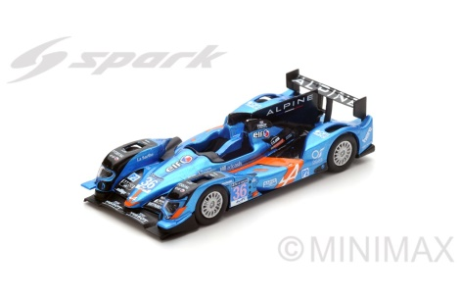
Y100 | Toyota TS030 Hybrid n.8 2nd Le Mans 2013
 | S. Buemi - A. Davidson - S. Sarrazin
 | 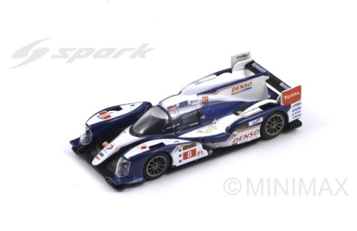
Y101 | DeltaWing-Nissan n.0 Le Mans 2012
 | M. Franchitti - M. Krumm - S. Motoyama
 | 